Oppgave 3
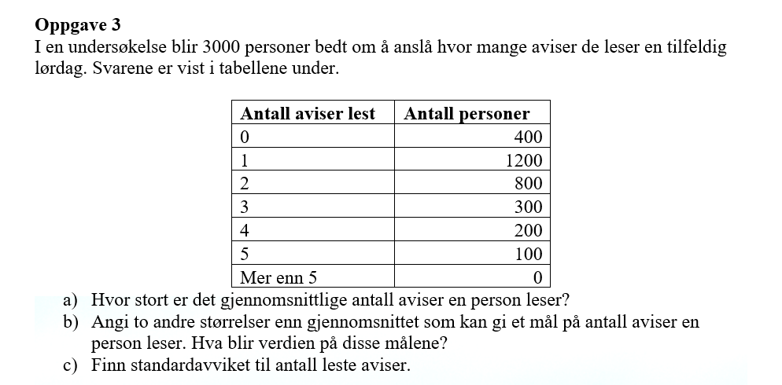
Antall aviser (x_i) | Antall personer (f) | x_i*f | f*(x_i - g)^2
0 | 400 | 0 | 1111.1111111
1 | 1200 | 1200 | 533.33333333
2 | 800 | 1600 | 88.888888889
3 | 300 | 900 | 533.33333333
4 | 200 | 800 | 1088.8888889
5 | 100 | 500 | 1111.1111111
SUM | 3000 | 5000 | 4466.6666667

a) Gjennomsnittlige antall aviser= |  | 2 | aviser

b) Typetallet= | 1 | avis
Medianen= | (x_1500+x_1501)/2= |  | 1 | avis

c) Empirisk varians= | 1.49
Standardavviket= | 1.22

